TEKNIKA
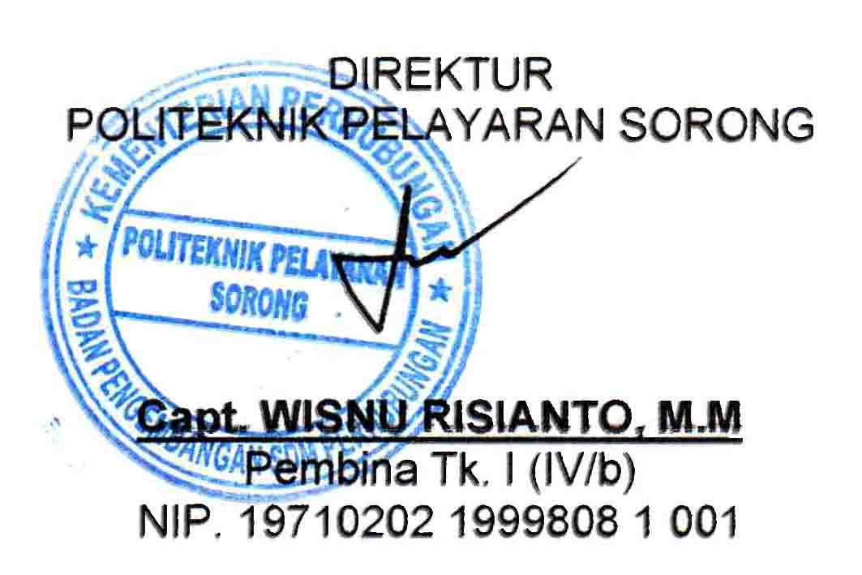
DAFTAR NAMA PENGAJAR
POLITEKNIK PELAYARAN SORONG 2020/2021

NO | NAMA | JENIS KELAMIN | INITIAL | KUALIFIKASI | KOMPETENSI | jumlah jam
1 | HERI SUTANTO, SE., M. Pd | L | HSO | S2 & ATT II | IMC 6.09 , IMC 3.12 & IMC 6.10
2 | CARLES Y.A. NALLE, S.Si.T., MM | L | CYE | S2 & ATT II | IMC 6.09 , IMC 3.12 & IMC 6.10
3 | YUNIAR AYU HAFITA, S. Pd.,M.Pd | P | YAA | S2 PEND. BAHASA INGGRIS | IMC 6.09 , IMC 3.12 & IMC 6.10
4 | I MADE MARIASA, S.ST.Pel | L | IMA | ATT-II / D-IV PELAYARAN | IMC 6.09 , IMC 3.12 & IMC 6.10
5 | MUH. ARIEF RAHMAN,ST. | L | MAN | S1 TEKNIK ELEKTRO | IMC 6.09 , IMC 3.12 & IMC 6.10
6 | NURJAMAN TINO ENDASAH, S.ST.Pel | L | NTH | ATT-II / D-IV PELAYARAN | IMC 6.09 , IMC 3.12 & IMC 6.10
7 | RIKI, S.ST.Pel | L | RKI | ATT-II / D-IV PELAYARAN | IMC 6.09 , IMC 3.12 & IMC 6.10
8 | ROBERTUS WENDI RINEKSO, S.ST.Pel | L | RWO | ATT-II / D-IV PELAYARAN | IMC 6.09 , IMC 3.12 & IMC 6.10
9 | SISWANTO, ST | L | SWO | ATT-III/S1 | IMC 6.09 & IMC 3.12
10 | SUROYO, S.ST.Pel | L | SRO | ATT-I / D-IV PELAYARAN | IMC 6.09 & IMC 3.12
11 | FANDHI, H.,S.T | L | FDI | ATT-II / S-1 | IMC 6.09 & IMC 3.12
12 | THOMAS, S.Tr | L | TOS | S1 TEKNIK LISTRIK | IMC 6.09
13 | WISNU AJI PRAWOTO, S.T | L | WAO | S1 TEKNIK SIPIL | IMC 6.09 & IMC 3.12
14 | ELI ANSANAI | L | EAI | ATT-III | -
15 | NURSUKMANA DJATI, S. Sos., MM.M.Mar.E. | L | NSI | ATT-II/S2 | IMC 6.09
16 | ARIFIANTO WICAKSONO, S. Tr. Pel | L | AWO | ATT-III/D4 | IMC 6.09 , IMC 3.12 & IMC 6.10
17 | DANIEL ROBERTO, S. Tr. Pel | L | DRO | ATT-III/D4 | IMC 6.09 , IMC 3.12 & IMC 6.10
18 | GUNTUR ANDHIKA PRATAMA, S. Tr. Pel | L | GAA | ATT-III/D4 | IMC 6.09 , IMC 3.12 & IMC 6.10
19 | JONATHAN GERALD DION, S. Tr. Pel | L | JGN | ATT-III/D4 | IMC 6.09 , IMC 3.12 & IMC 6.10
20 | SALOMO PIETER SIBARANI, S. Tr. Pel | L | SPI | ATT-III/D4 | IMC 6.09 , IMC 3.12 & IMC 6.10
21 | DANANG DWI SETYO NUGROHO, S. Tr. Pel | L | DDO | ATT-III/D4 | IMC 6.09 IMC 6.10 & IMC 3.12
22 | FILEMON, S. ST. Pel | L | FLM | ATT-II/D4 | IMC 6.09 , IMC 3.12
23 | FIRDAUS, S. Tr. Pel | L | FDS | ATT-III/D4 | IMC 6.09, 6.10 & IMC 3.12
24 | HENRA WIJAYA SYAM, S. Tr. Pel | L | HWM | ATT-III/D4 | IMC 6.09
25 | HENDRI PURWANTO | L | HPO | ATT-IV | IMC 6.09
26 | HERWIN YUSUF | L | HNY | ATT-III | IMC 6.09
27 | SUDIRMAN S. | L | SRN | ATT - I | IMC 6.09
28 | TIGOR NAPITUPULU | L | TNU | ATT-II / D-IV PELAYARAN | IMC 6.09
29 | RYAN PUBY SUMARTA,M.Pd. | L |  | S2 PENDIDIKAN
30 | DINAR ARTA SITUMORANG, S.Pd | P | DAG | S1 FISIKA | IMC 6.09
31 | ISNAINI HIDAYAT, S. Pd., Gr | L | IHT | S1 PEND. BAHASA INGGRIS | IMC 6.09
32 | JURIKE OSHIN LELEMBOTO, S.Pd | P | JLO | S.1 PENDIDIKAN MATEMATIKA | IMC 6.09
33 | MARLINDA INDAH EKA BUDIARTI,M.Pd | P | MEI | S2 PENDIDIKAN | -
34 | RADITYA FAISAL WALILU, S.Kom.,MM | L | RFU | S2 KOMPUTER | - | 17
35 | ROSMAWATI AGIAN, S. Pd | P | RAN | S.1 PEN. BAHASA INDONESIA
36 | MUSLIHUDIN,M.Pdi. | L | MHN | S2 PENDIDIKAN AGAMA ISLAM
37 | JULIANTI SISKA TANDIBUA BATONG,S.Pd.M.Pd. | P | JST | S2 PENDIDIKAN FISIKA
38 | NUR HIKMAH,S.Pd.M.Pd. | P | NHH | S2 PENDIDIKAN BAHASA INDONESIA
39 | MULYADI GOLAP,SH.,MH | L | MYP | S2 HUKUM
40 | RUDY M,S.Th. | L |  | S1 TEOLOGI

Mengetahui,

